Sheet1
Suivi de la situation humanitaire multisectorielle (HSM) dans la zone frontalière entre le Niger, le Mali et le Burkina Faso

Vulnérabilités dans la région de Tillabéri dans le cadre de la prévention face au COVID-19

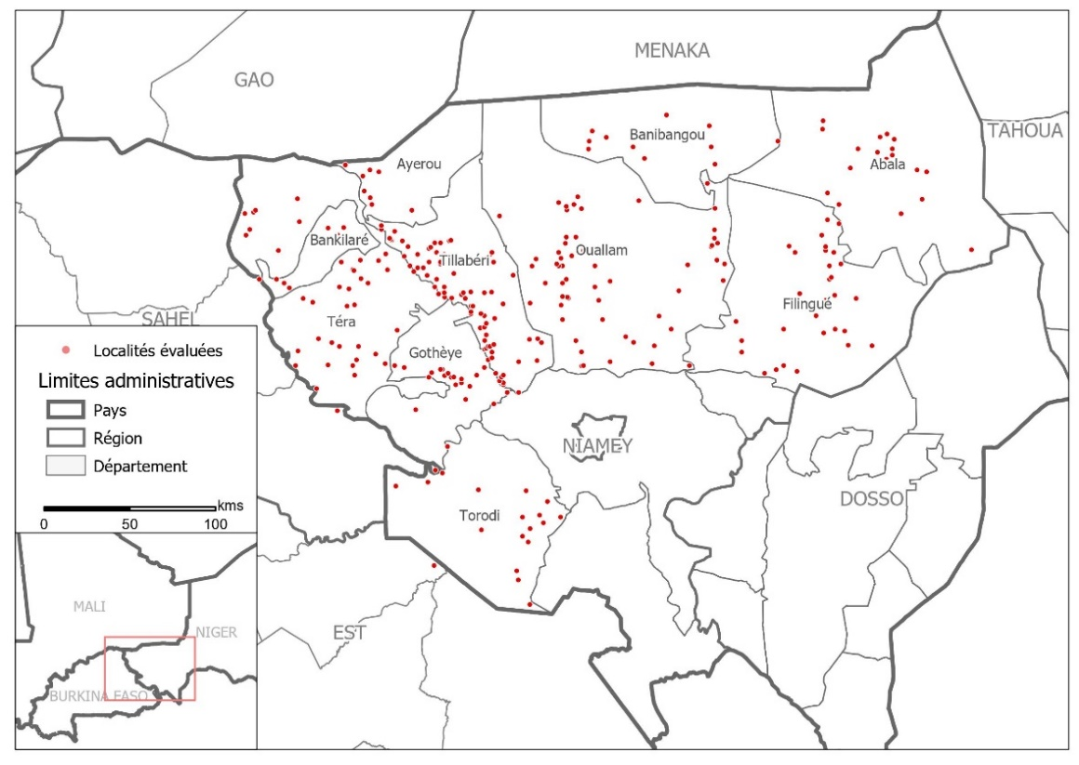
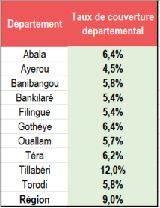
Couverture géographique : | Région de Tillabéri
Période de collecte de données | Du 10 au 27 février 2020 |  |  |  |  |  |  |  | Tableau de couverture |  |  |  | Carte de couverture dans la région de Tillabéri
Résumé de la méthodologie | REACH réalise depuis novembre 2019 un suivi de la situation humanitaire multisectorielle financé par OFDA. La méthodologie employée par REACH afin de collecter des informations dans la zone est la méthodologie dite “Zone de Connaissance / Area of Knowledge”. Cette méthodologie a pour objectif de collecter, d’analyser et de partager des informations actualisées concernant les besoins humanitaires dans l’ensemble de la région, y compris dans les zones difficilement accessibles. Les informations collectées concernent les besoins humanitaires multisectoriels, l’accessibilité des services de base et les dynamiques de déplacement. Les données ont été collectées au niveau des localités, à travers des entretiens avec des informateurs clés (IC), et agrégées au niveau du département et de la région. Elles sont rapportées lorsqu’au moins 4,5% des localités du département ont été évaluées . Au total, 603 IC ont été interrogés et ces IC ont été sélectionnés en fonction de leur connaissance récente (moins d’un mois) et détaillée des localités situées dans les départements de la région de Tillabéri. Lorsque plusieurs IC ont été interrogés à propos d’une même localité, ces données ont été agrégées à l’échelle de la localité avant de mener l’analyse. La couverture actuelle de l’évaluation est limitée et les résultats présentés ci-dessous doivent être considérés comme indicatifs. Certains indicateurs issus de la collecte de données du mois de février ont été répertoriés dans cette fiche pour identifier les risques et vulnérabilités dont la prise en compte serait utile pour la prévention contre la pandémie du COVID-19 dans la région de Tillabéri.

SECTEUR | INDICATEURS | REGION | DEPARTEMENTS |  |  |  |  |  |  |  |  |  | Observations
 |  |  | Abala | Ayerou | Banibangou | Bankilaré | Filinge | Gotheye | Ouallam | Tera | Tillabéri | Torodi
Sécurité alimentaire | % de localités évaluées où les IC ont rapporté que l'achat de nourriture était la principale source de nourriture au cours du mois précédant la collecte : | 12% | 0% | 50% | 0% | 10% | 12% | 0% | 11% | 17% | 20% | 5% | Selon les indications des IC, l'achat de nourriture (au marché notamment) constitue une source de nourriture importante dans les départements d'Ayerou et de Tillabéri. Selon la progression du COVID-19, un potentiel durcissement des mesures qui affecteraient les marchés (ex. fermeture pour éviter les rassemblements) pourrait impacter la consommation alimentaire des ménages, plus particulièrement dans les zones où l'achat de nourriture constitue la principale source de nourriture de la majorité de la population.
 | % de localités évaluées où les IC ont rapporté que la majorité de la population avait accès à un marché à distance de marche au cours du mois précédant la collecte : | 96% | 94% | 100% | 83% | 100% | 100% | 100% | 98% | 98% | 91% | 100%
Moyens de subsistance | % de localités évaluées où les IC ont rapporté que la vente des produits agricoles représentait l'activité de subsistance la plus pratiquée par la majorité de la population au cours du mois précédant la collecte : | 24% | 17% | 25% | 8% | 0% | 26% | 24% | 23% | 25% | 36% | 16% | Selon les indications des IC, le commerce constituait la principale activité de subsistance de la majorité de la population au cours du mois précédant la collecte dans au moins 30% de localités évaluées dans les départements de Ouallam, Ayerou, Tillabéri, Tera et Filingue. De même, la vente de produits agricoles et le travail journalier constituent des activités de subsistance importantes dans ces mêmes départements. Selon la progression du COVID-19 dans la région de Tillabéri, des mesures qui impacteraient les marchés et limiteraient les mouvements des individus (arrêt des transports en commun) pourraient affecter les moyens de subsistance des populations. Cette situation aurait des répercussions sur la sécurité alimentaire des ménages et sur l'accès aux services de base tels que la santé, l'éducation nécessitant des ressources financières.
 | % de localités évaluées où les IC ont rapporté que le travail journalier représentait l'activité de subsistance la plus pratiquée par la majorité de la population au cours du mois précédant la collecte : | 17% | 22% | 13% | 8% | 10% | 29% | 0% | 20% | 17% | 20% | 11%
 | % de localités évaluées où les IC ont rapporté que le commerce représentait l'activité de subsistance la plus pratiquée par la majorité de la population au cours du mois précédant la collecte : | 35% | 22% | 50% | 17% | 20% | 35% | 21% | 52% | 36% | 39% | 11%
Santé | % de localités évaluées où les IC ont rapporté que le paludisme était le principal problème de santé au cours du mois précédant la collecte : | 49% | 39% | 38% | 58% | 30% | 26% | 62% | 50% | 48% | 61% | 47% | Selon les indications des IC, la majorité de la population avait des difficultés à accéder à des services de santé à distance de marche dans au moins 30% de localités évaluées dans les départements de Banibangou et Ayerou et environ 15% de localités évaluées dans les départements de Filingue et Tillabéri. Ces difficultés d'accès s'expliquent principalement par le manque d'infrastructures de santé à proximité et par l'insécurité dans certaines zones (déplacement du personnel soignant, fermeture de certains centre de santé). Cette situation est très préoccupante car les potentiels malades risquent d'avoir des difficultés à accéder à des services de santé à proximité (ce qui pourrait aggraver les cas) tandis que le système de santé serait également difficilement en mesure d'offrir des soins en cas de prolifération du COVID-19 dans la région de Tillabéri. En termes de maladies, les IC ont indiqué dans plus du quart des localités évaluées dans les départements de Ouallam, Ayerou, Abala et Torodi que les problèmes respiratoires consituaient le principal problème de santé au cours du mois précédant la collecte. Les personnes ayant des difficultés respiratoires ou souffrant de maladies telles que le diabète, la pneumonie ou l'asthme semblent les plus susceptibles de développer des cas graves de COVID-19 nécessitant potentiellement une hospitalisation. Par conséquent, une attention particulière devrait être portée par les acteurs de santé et les acteurs gouvernementaux sur les populations vivant dans les localités où des problèmes respiratoires ont été indiqués comme faisant partie des principaux problèmes de santé de la population.
 | % de localités évaluées où les IC ont rapporté que la pneumonie était le principal problème de santé au cours du mois précédant la collecte : | 1% | 0% | 0% | 17% | 0% | 0% | 0% | 0% | 0% | 0% | 0%
 | % de localités évaluées où les IC ont rapporté que les problèmes respiratoires autres que la pneumonie constituaient le principal problème de santé au cours du mois précédant la collecte : | 21% | 28% | 38% | 0% | 0% | 24% | 3% | 32% | 21% | 19% | 26%
 | % de localités évaluées où les IC ont rapporté que la majorité de la population n'accédait pas à des services de santé à distance de marche au cours du mois précédant la collecte : | 10% | 0% | 38% | 33% | 10% | 15% | 3% | 7% | 7% | 14% | 0%
 | % de localités évaluées où les IC ont rapporté que la majorité de la population n'avait pas accès à un dispositif de prise en charge d'urgence en cas de situation critique au cours du mois précédant la collecte : | 55% | 61% | 75% | 58% | 80% | 53% | 62% | 41% | 55% | 56% | 63%
 | Principales causes à l'origine des difficultés d'accès aux services de santé (dans les localités dans lesquelles les IC ont raporté que la majorité de la population n'avait pas accès à des services de santé à distance de marche au cours du mois précédant la collecte) :
 | Pas assez d'infrastructures de santé à proximité | 48% | N/A | 67% | 0% | 100% | 60% | 100% | 100% | 100% | 10% | N/A
 | Le personnel médical qualifié a cessé de travailler | 13% | N/A | 0% | 25% | 0% | 0% | 0% | 0% | 0% | 30% | N/A
 | Les infrastructures de santé ont fermé à cause de l'insécurité | 19% | N/A | 0% | 0% | 25% | 0% | 0% | 0% | 0% | 50% | N/A
 | Les infrastructures de santé ont été détruites durant une attaque | 3% | N/A | 0% | 25% | 0% | 0% | 0% | 0% | 0% | 0% | N/A
Eau, hygiène et assainissement (EHA) | % de localités évaluées où les IC ont rapporté que la majorité de la population mettait au moins 30mn de marche pour accéder à leur source d'eau principale au cours du mois précédant la collecte : | 31% | 66% | 37% | 17% | 70% | 29% | 44% | 41% | 29% | 23% | 5% | L'accès à une source d'eau semble problématique dans la région, plus particulièrement dans les départements de Bankilaré, Abala, Gotheye et Ouallam (plus de 30mn pour atteindre et revenir d'une source d'eau dans plus de 40% des localités évaluées dans chaque département cité selon les IC). Ce constat est préoccupant pour la prévention contre le COVID-19 puisque la disponibilité de l'eau est essentielle pour le respect des normes d'hygiène (ex. lavage régulier des mains, toilette personnelle, etc.). En termes d'hygiène, dans la quasi-totalité des localités évaluées dans chaque département, la majorité de la population ne se lavait pas les mains avec du savon ou de la cendre selon les IC, "l'eau seulement" semble la méthode privilégiée de lavage des mains . Ce constat est également très inquiétant d'autant plus que le respect strict des mesures d'hygiène (lavage des mains, élimination des bactéries) font partie des attitudes de prévention privilégiées pour se prémunir du covid-19. A cet égard, la non utilisation du savon est un obstacle imporant dans la lutte contre la propagation du virus. De même, le besoin en latrines est très important dans toute la région , or, la non disponibilité des latrines favorise la pratique de la défécation à l'air libre, ce qui contribue à la prolifération des bactéries. Ainsi, il est nécessaire que les acteurs humanitaires intensifient les sensibilisations sur les dangers de la pratique de la défécation à l'air libre surtout dans ce contexte de pandémie, et sur les pratiques d'hygiène (lavage des mains). Ces sensbilisations devraient être associées à des interventions en EHA relatives aux latrines et à des distributions de kits d'hygiène pour renforcer la prévention contre le COVID-19 dans toute la région de Tillabéri.
 | % de localités évaluées où les IC ont rapporté que la majorité de la population se lavait les mains avec du savon ou de la cendre au cours du mois précédant la collecte : | 3% | 6% | 0% | 0% | 0% | 6% | 3% | 4% | 0% | 6% | 0%
 | % de localités évaluées dans lesquelles les IC ont rapporté que la majorité de la population se lavait les mains avec de l'eau uniquement au cours du mois précédant la collecte : | 86% | 83% | 100% | 83% | 70% | 88% | 90% | 82% | 86% | 86% | 89%
 | % de localités évaluées où les IC ont rapporté que la majorité de la population n'utilisait pas de latrines au cours du mois précédant la collecte : | 80% | 100% | 50% | 75% | 100% | 88% | 83% | 86% | 86% | 59% | 95%
Abris et NFI | % de localités évaluées où les IC ont rapporté que le savon n'était pas disponible pour la majorité de la population au cours du mois précédant la collecte : | 68% | 39% | 100% | 92% | 90% | 47% | 55% | 61% | 76% | 86% | 53% | Selon les évaluations multisectorielles (RRM) des mois de janvier et février (voir liens en dessous du tableau)), beaucoup de personnes déplacées internes (PDI) sont hebergées par les communautés hôtes, ce qui réduit l'espace disponible au sein des abris et favorise la promiscuité. En cas de mesures de confinement, ce surpeuplement des abris dans les localités accueillant des PDI pourrait favoriser la propagation de la maladie et compliquer la mise en oeuvre de potentielles mesures de confinement/isolement. Par ailleurs, selon les indications des IC, le savon figure parmi les articles non alimentaires les plus indisponibles dans plus de la moité des localités évaluées dans chaque département. De même, d'autres articles ménagers de base utiles pour l'hygiène (ex. les bidons pour l'eau) ne semblent pas disponibles dans beaucoup de localités évaluées . Ainsi, dans ce contexte particulier de prévention contre le COVID-19, la distribution d'articles ménagers nécessaires à la prévention constituent une priorité parmi les articles non alimentaires à distribuer.
 | % de localités évaluées où les IC ont rapporté que le seau n'était pas disponible pour la majorité de la population au cours du mois précédant la collecte : | 61% | 33% | 88% | 58% | 80% | 44% | 55% | 43% | 64% | 86% | 58%
 | % de localités évaluées où les IC ont rapporté que les bidons n'était pas disponible pour la majorité de la population au cours du mois précédant la collecte : | 59% | 33% | 50% | 83% | 50% | 56% | 48% | 43% | 74% | 81% | 37%
Communication | % de localités dans lesquelles la majorité de la population a eu des difficultés pour accéder à de l'informatiton sur l'aide humanitaire disponible au cours du dernier mois : | 37% | 72% | 25% | 67% | 20% | 35% | 48% | 25% | 40% | 29% | 47% | Selon les IC, la majorité de la population avait des difficultés à accéder à des informations sur l'aide humanitaire disponible au cours du mois précédant la collecte dans 37% de localités évaluées de la région, avec des proportions dépassant 60% dans les départements d'Abala et de Banibangou. Le principal risque par rapport au COVID-19 est que les populations vivant dans les localités où la population a des difficultés d'accès à l'information auront plus de difficultés à recevoir les messages de prévention et de sensibilisation nécessaires dans ce contexte de pandémie. Cependant, les acteurs sanitaires, gouvernementaux, humanitaires pourront s'appuyer notamment sur les leaders communautaires/religieux qui font partie des principaux diffuseurs d'information pour relayer les informations de sensibilisation/prévention aux ménages.
 | Principaux diffuseurs d'information au sein de la communauté selon les IC :
 | Amis/famille | 37% | 56% | 25% | 67% | 20% | 41% | 66% | 39% | 21% | 14% | 79%
 | Autorité locale | 1% | 0% | 0% | 0% | 0% | 0% | 0% | 2% | 0% | 0% | 0%
 | Commerçant | 0% | 0% | 0% | 0% | 0% | 0% | 0% | 0% | 2% | 0% | 0%
 | Leader communautaire/religieux | 39% | 22% | 38% | 17% | 40% | 29% | 21% | 30% | 52% | 64% | 11%

Références | DRC. Evaluation multisectorielle RRM. Tillabéri. Département d'Ayerou . Février 2020 | https://www.humanitarianresponse.info/sites/www.humanitarianresponse.info/files/assessments/drc_rrm_ner_msa_ayorou_20200225.pdf
 | IRC. Evaluation multisectorielle RRM. Tillabéri. Site d'Abala . Février 2020 | https://www.humanitarianresponse.info/sites/www.humanitarianresponse.info/files/assessments/irc_-_rapport_msa_abala_-_tillaberi.pdf

